상품제안서
여행용 5포트 USB 5.6A 고속충전 멀티 플러그 어댑터 | 상품코드: F23668

 |  |  |  |  |  |  | 02-412-0044 | www.easy1.co.kr
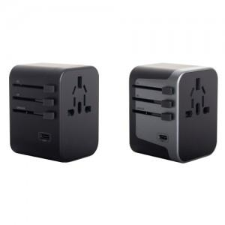

【상세/제작정보】

【인쇄/포장옵션】 | 실크 / 포장지포장

【공급단가】 | 수량 | 50~ | 100~ | 500~ | 1,000~ | 2,000~
*VAT별도 | 단가 | 23,220원 | 22,360원 | 21,500원 | 20,640원 | 20,120원

【상품 URL】 | https://dev.easy1.co.kr:443/src/goods_detail.php?gdno=23668

